Графики
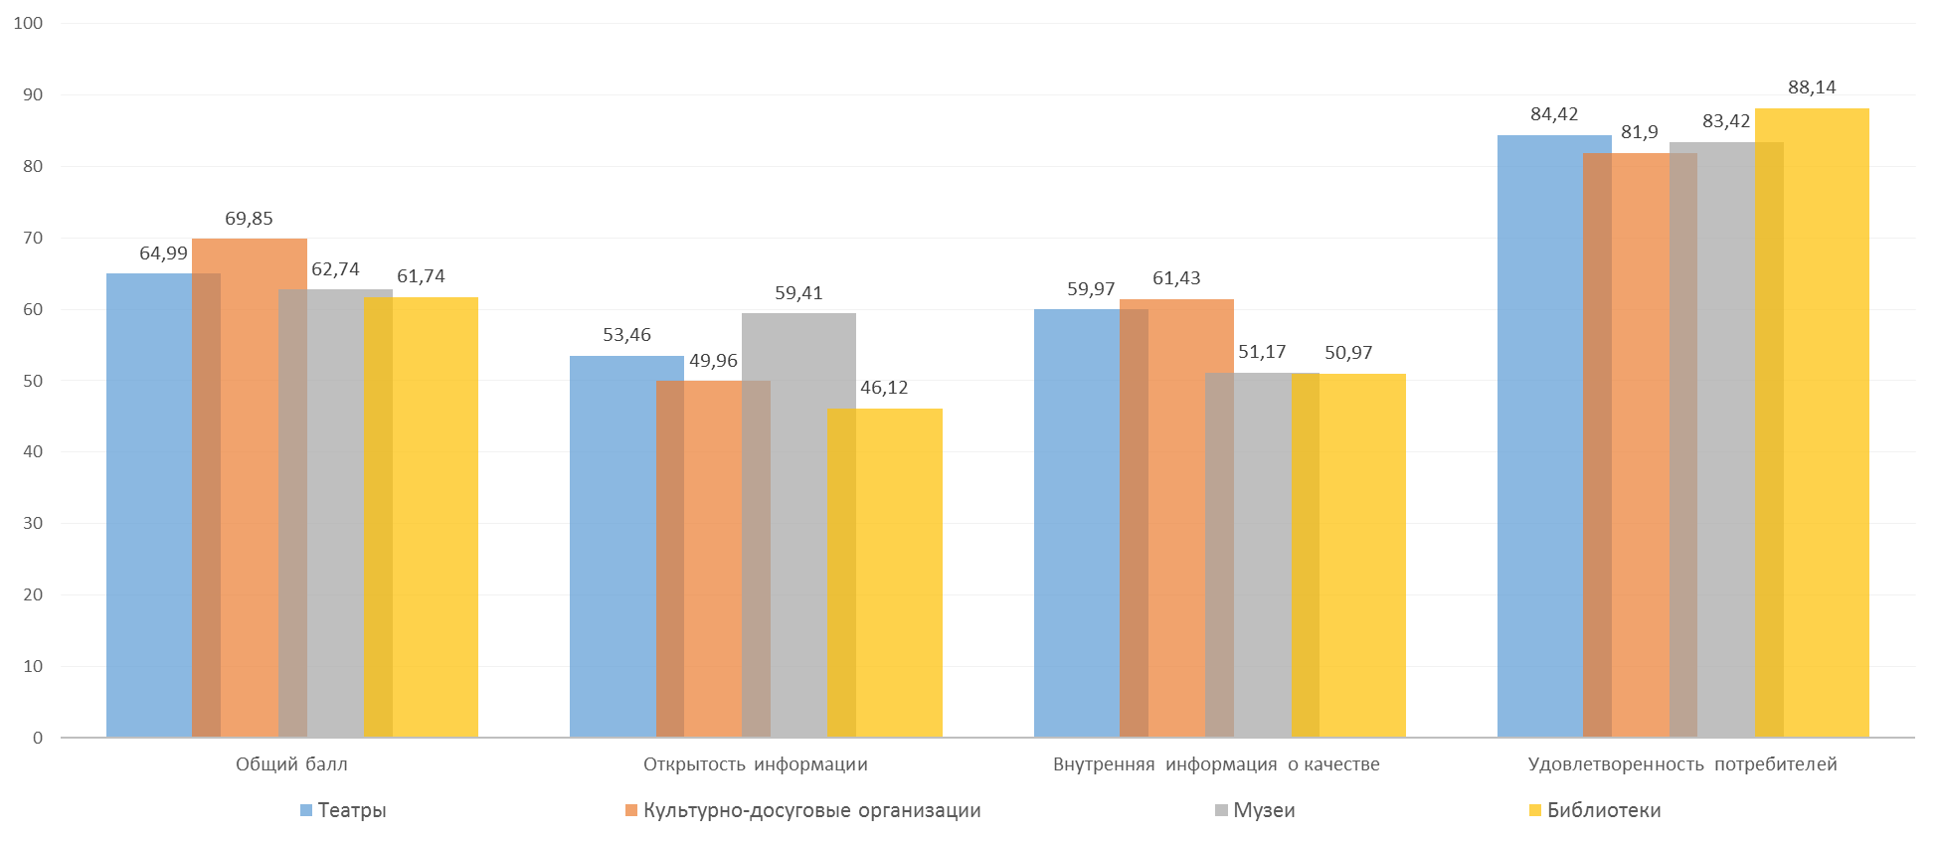
Распределение оценок получателей услуг по каналам обратной связи
электронная почта | 544
сеть Интернет (виджет, портал.) | 93
терминалы оценки | 1174
телефонный опрос | 505

Интегральные оценки получателей услуг По выделенным направлениям

